Лист1
Воздухоотводчик двухкамерный

Наименование | Ду | Вес (кг) | Цена с НДС руб.
Воздухоотводчик двухкамерный FV-AR Корпус: чугун Поплавок: NBR Шток: SS420 Болты: углеродистая сталь | 50 | 18.90 | 6,668 | 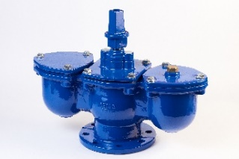
 | 65 | 19.20 | 8,467
 | 80 | 23.60 | 8,714
 | 100 | 30.30 | 9,714
 | 125 |  | 27,048
 | 150 |  | 33,810
 | 200 | 114.40 | 35,692

